Sheet1
Month | Global Sum of Disposal | Disposals from the site | Site | Equ Subtype | Site Outfleet Split
Jan-16 | 139 | 33 | NLROTTM | 20DRY
Feb-16 | 156 | 19 | NLROTTM | 20DRY
Mar-16 | 145 | 25 | NLROTTM | 20DRY
Apr-16 | 199 | 40 | NLROTTM | 20DRY
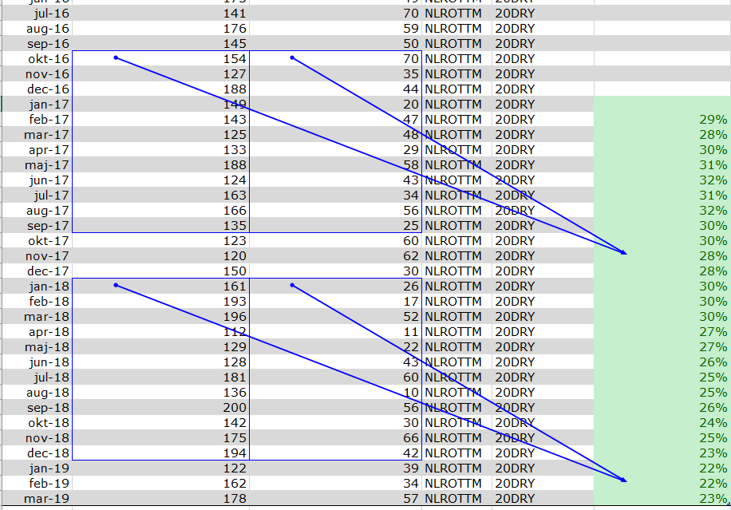
May-16 | 144 | 53 | NLROTTM | 20DRY
Jun-16 | 175 | 49 | NLROTTM | 20DRY
Jul-16 | 141 | 70 | NLROTTM | 20DRY
Aug-16 | 176 | 59 | NLROTTM | 20DRY
Sep-16 | 145 | 50 | NLROTTM | 20DRY
Oct-16 | 154 | 70 | NLROTTM | 20DRY
Nov-16 | 127 | 35 | NLROTTM | 20DRY
Dec-16 | 188 | 44 | NLROTTM | 20DRY
Jan-17 | 149 | 20 | NLROTTM | 20DRY
Feb-17 | 143 | 47 | NLROTTM | 20DRY | 29%
Mar-17 | 125 | 48 | NLROTTM | 20DRY | 28%
Apr-17 | 133 | 29 | NLROTTM | 20DRY | 30%
May-17 | 188 | 58 | NLROTTM | 20DRY | 31%
Jun-17 | 124 | 43 | NLROTTM | 20DRY | 32%
Jul-17 | 163 | 34 | NLROTTM | 20DRY | 31%
Aug-17 | 166 | 56 | NLROTTM | 20DRY | 32%
Sep-17 | 135 | 25 | NLROTTM | 20DRY | 30%
Oct-17 | 123 | 60 | NLROTTM | 20DRY | 30%
Nov-17 | 120 | 62 | NLROTTM | 20DRY | 28%
Dec-17 | 150 | 30 | NLROTTM | 20DRY | 28%
Jan-18 | 161 | 26 | NLROTTM | 20DRY | 30%
Feb-18 | 193 | 17 | NLROTTM | 20DRY | 30%
Mar-18 | 196 | 52 | NLROTTM | 20DRY | 30%
Apr-18 | 112 | 11 | NLROTTM | 20DRY | 27%
May-18 | 129 | 22 | NLROTTM | 20DRY | 27%
Jun-18 | 128 | 43 | NLROTTM | 20DRY | 26%
Jul-18 | 181 | 60 | NLROTTM | 20DRY | 25%
Aug-18 | 136 | 10 | NLROTTM | 20DRY | 25%
Sep-18 | 200 | 56 | NLROTTM | 20DRY | 26%
Oct-18 | 142 | 30 | NLROTTM | 20DRY | 24%
Nov-18 | 175 | 66 | NLROTTM | 20DRY | 25%
Dec-18 | 194 | 42 | NLROTTM | 20DRY | 23%
Jan-19 | 122 | 39 | NLROTTM | 20DRY | 22%
Feb-19 | 162 | 34 | NLROTTM | 20DRY | 22%
Mar-19 | 178 | 57 | NLROTTM | 20DRY | 23%

